формули
Размах вариации – разница между максимумом и минимумом. Отражает диапазон возможных значений. | 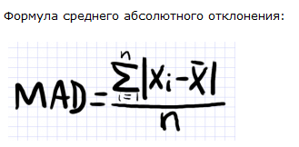
Среднее линейное отклонение – отражает среднее из абсолютных (по модулю) отклонений всех значений анализируемой совокупности от их средней величины. |  | 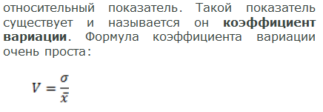
Дисперсия – средний квадрат отклонений.
Стандартное отклонение – корень из дисперсии (среднего квадрата отклонений).
Коэффициент вариации – наиболее универсальных показатель, отражающий степень разбросанности значений независимо от их масштаба и единиц измерения. Коэффициент вариации измеряется в процентах и может быть использован для сравнения вариации различных процессов и явлений. | 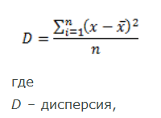

результати обчислень
варіант | 1 |  | 1) 2) 3)

X | Вар.ряд
7 | 3
3 | 3
4 | 3 |  |  |  |  | відносні частоти
7 | 3 |  |  | варіанти | частоти
7 | 3
7 | 4 |  |  | 3 | 5 | 0.17
5 | 4 |  |  | 4 | 7 | 0.23
3 | 4 |  |  | 5 | 6 | 0.20
5 | 4 |  |  | 6 | 5 | 0.17
7 | 4 |  |  | 7 | 7 | 0.23
7 | 4
6 | 4
4 | 5
5 | 5
7 | 5
6 | 5
4 | 5
6 | 5
4 | 6
3 | 6
4 | 6
5 | 6
3 | 6
6 | 7
6 | 7 |  |  | полігон частот
4 | 7
5 | 7
4 | 7
5 | 7
3 | 7

Об'єм виборки
n= | 30

 |  |  | числові характеристики
 |  |  | мода | медіана | ср.абс.відх. |  |  | коеф.вар.
 |  | 5 | 4;7 | 5 | 1.21 | 2.0643678161 | 1.4367908046 | 0.28357713248

 |  |  | точечні оцінки параметрів розподілу

 |  |  |  | 1.04888889 | 1.9955555556 | 1.41264134

